Sheet1
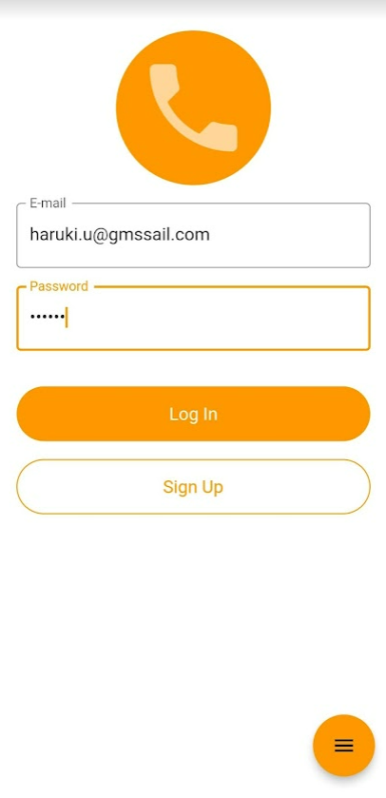

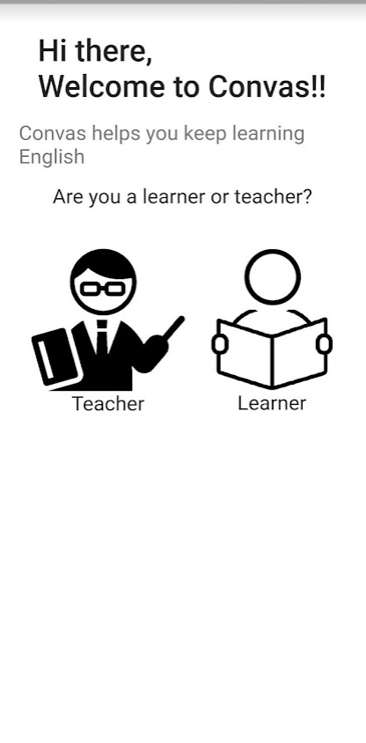

learner

teacher

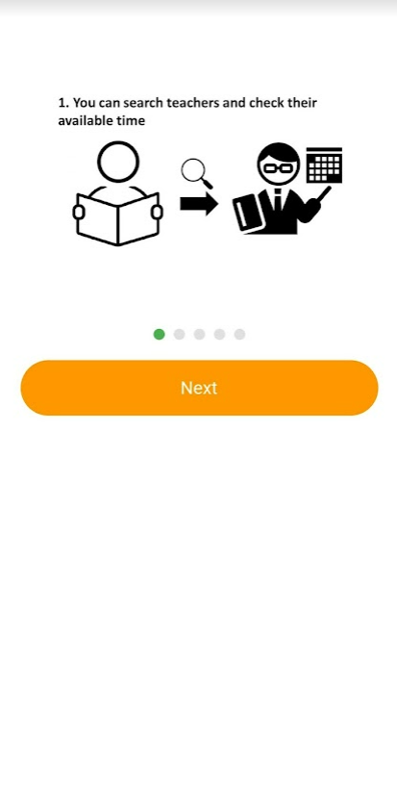
teacher のようにメインメッセージは追加予定

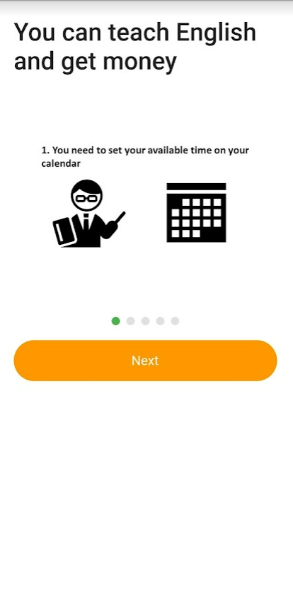

少し画像が小さいので大きくします

ざっくり使い方を説明するだけで、５ページかかってしまった
長い＆使い方説明としては不十分？
使い方はツアー（登録後に実際の画面上で、使い方を案内してくれるよくあるやつ）にまかせて、ここではもう少し概念的なコンセプトの話をすべきか？
そもそも「オンライン英会話です」で結構ここで書いている使い方概要は伝わっている前提で、サービスの特徴（強み？）のような話をすべきなのか
教師側はページ自体必要だが、
1～2枚で概念的な説明を記載
→1枚絵で伝えられるようにするのがBest
手順でなく、目的レベルの記載

やはりこちらの説明は、一旦ナシにする
学習者側は不要だと思う

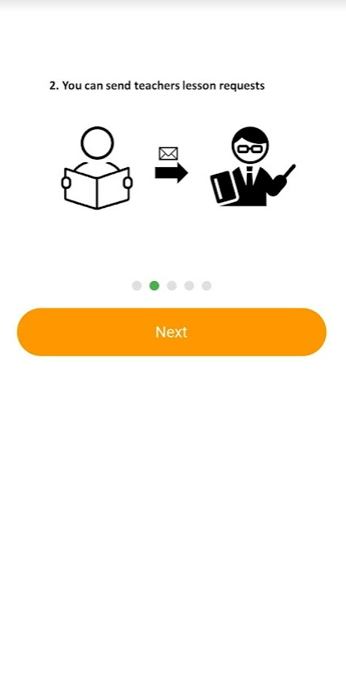
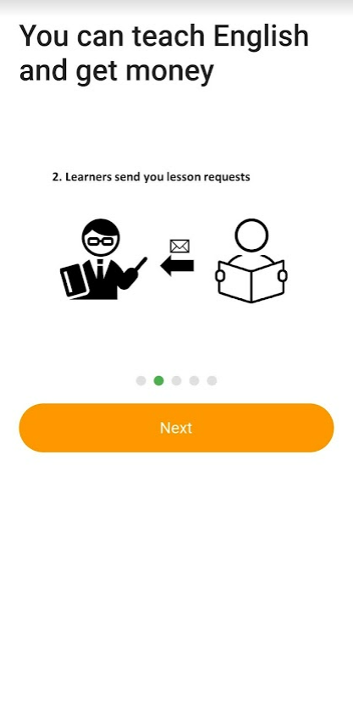

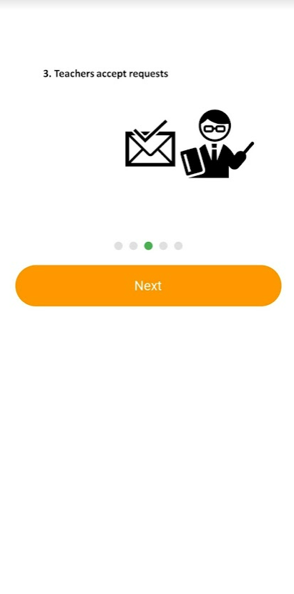
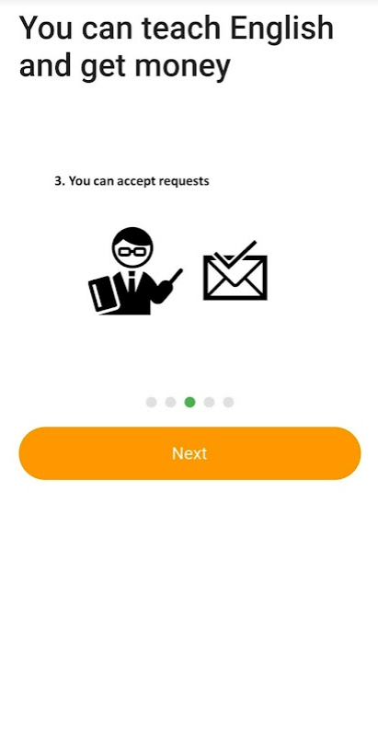

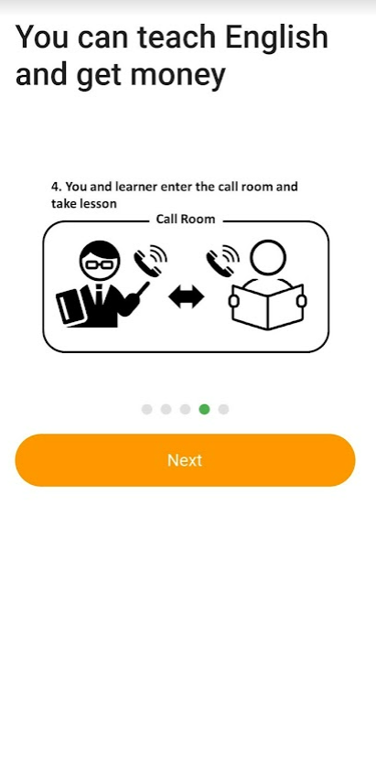
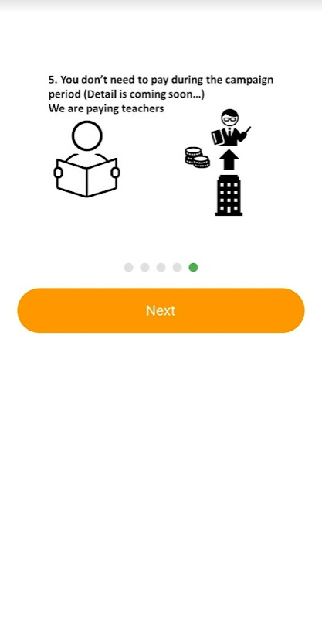

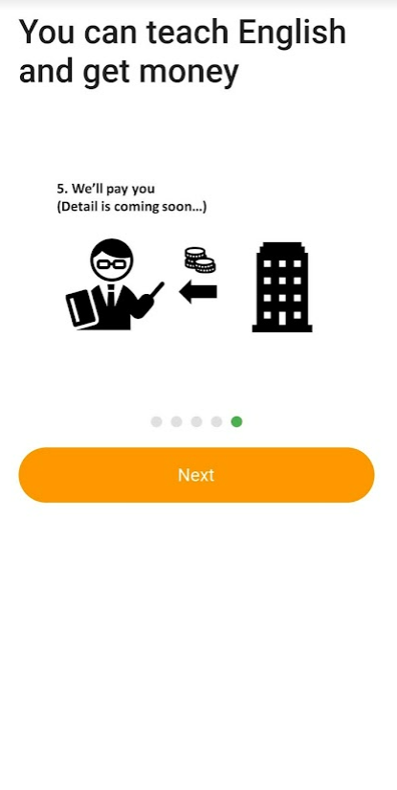

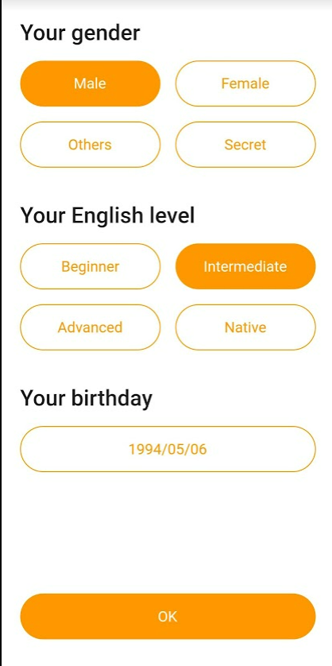
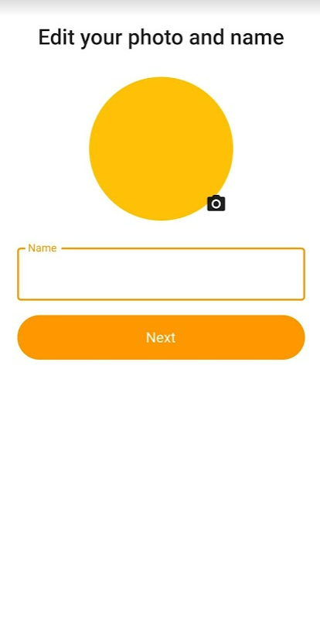

スキップできるようにする

ここ以降は初回登録時ではなく、１回目のレッスン終了時に登録させるようにすべきか、否か迷い中
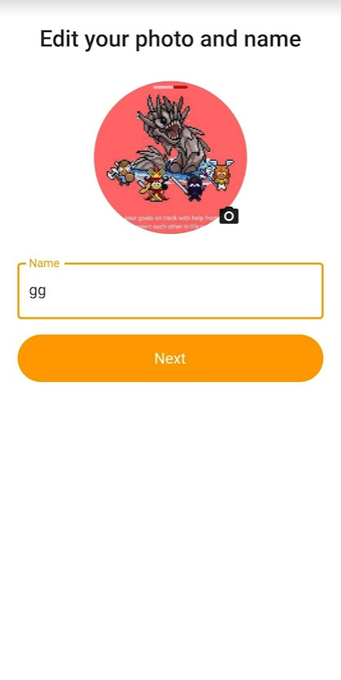
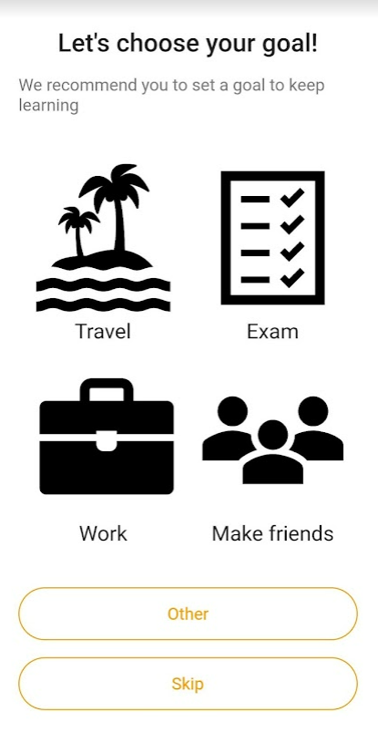

線を太くする？文字も少し小さい＆細い

ボタンの配色に迷った
どちらも脇役となるボタンのため、オレンジはどうかと思ったが、両方白だと微妙
灰色？そもそも上のアイコン・ボタンに色があるべきか

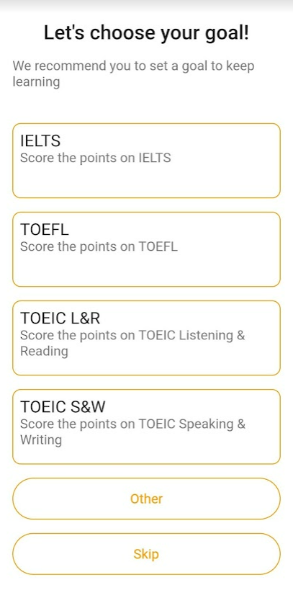
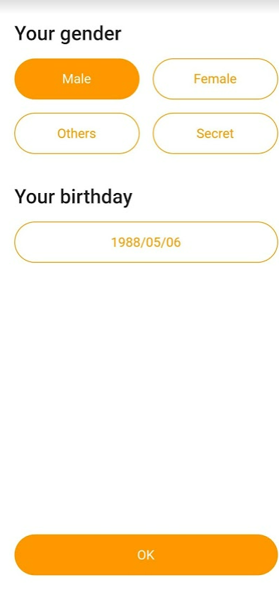
タイトルはオレンジにするパターン試す

ここもデザインにまよった
タイトル＋1～２行の説明がある（そして画像がない）リスト型ボタンのデザインを全般的にどうするか

OKボタンの位置を画面最下部に張り付かせるかbirthdayのすぐ下に持ってくるか迷った
他の画面はある程度「入力項目のエリアが画面の半分より上でおさまる」なら、入力項目のすぐ下にもってきており、それより入力項目のエリアが広いなら、画面下部に貼り付けるというふうにしているが、本画面はlearner側の画面と入力項目のエリアの広さが違うため、どちらに統一するのがいいのか...
感覚的に画面下部かと思い、そっちに合わせています

learner側の画面
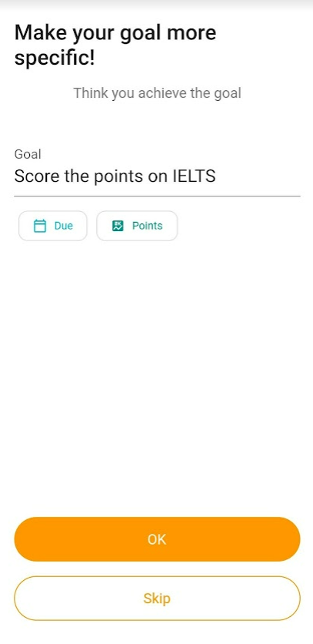

Finish

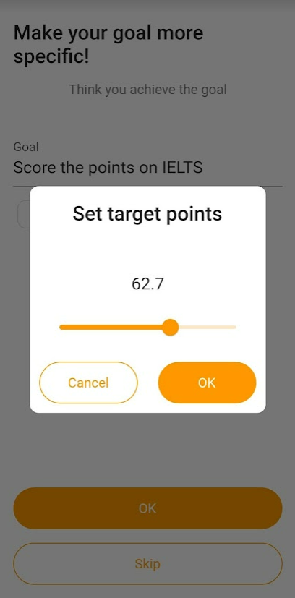

テストなどの場合に点数を入力するための小窓
MAX値や刻み（少数ありかなど）はテストごとに個別設定予定
またTOEICやIeltsなどセクション（リスニングとリーディングなど）がある場合の設定はどうするか。。。
→仕様の話

メインメッセージは変更予定
→頻度だけでなく時間も登録することになったため

パターン１
パターン２

ここは初回登録時ではなく、１回目、もしくは２回目以降のレッスン終了時に登録させるようにすべきか、否か迷い中
またいきなりこの画面だと背景がわからないので、前フリとなる画面を１～2画面作成予定

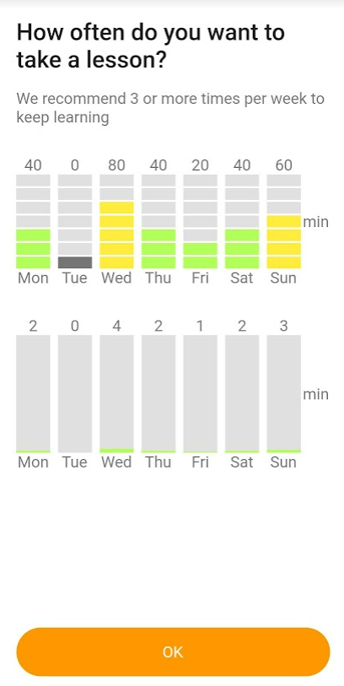
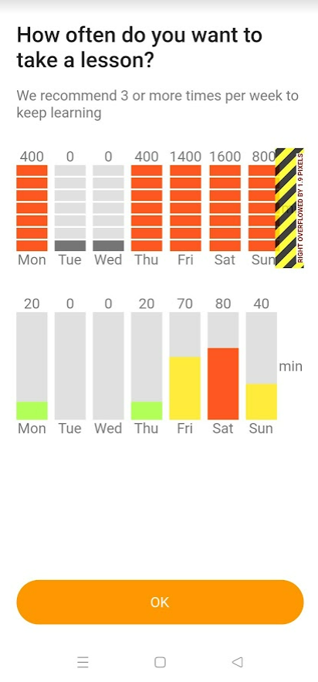
ボタンをタップすることで時間設定可能

目盛り付きで、緑一色
ドラッグで変更できるようにする

minはもう少し上に移動します

minはもう少し上に移動します

各曜日ごとのバーをドラッグすることで時間設定可能

Skipボタンは必要
追加します

Finish

